Planilha1
Atibutos | demonstrativo | agregador | busca
Ação Governo | Anexo_03
Ação Governo | Anexo_04
Ação Governo | Anexo_08
Ação Governo | Anexo_08
Ação Governo | Tabela_02 |  |  | (esfera = 2, orgao = 2 , uo = 3, funcao = 2, subfuncao = 3, programa = 4, acao = 4, subtitulo = 4, idoc = 4, iduso, 1, fonte = 3, categoria_despesa = 1, grupo_despesa = 1, modalidade_aplicacao = 2, ind_rp = 1)
Ano Emissão NE Ccor | Anexo_12
Ano Emissão NE Ccor | Anexo_12
Categoria da Despesa | anexo_01 | Natureza da despesa detalhada
Categoria da Despesa | Anexo_06
Conta Contábil | anexo_01
Conta Contábil | anexo_01
Conta Contábil | anexo_01 |  |  | 1011010103100344061566410000000004490002A00040000000000000
Conta Contábil | Tabela_04
Conta Contábil | Anexo_06
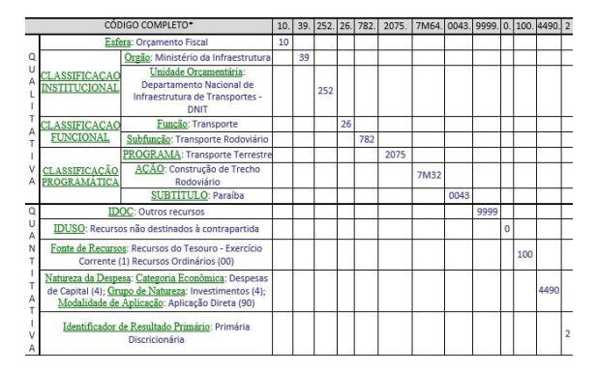
Conta Contábil | Anexo_09
Elemento de Despesa | anexo_01 | Natureza da despesa detalhada
Elemento de Despesa | Anexo_04 | Natureza da despesa detalhada
Elemento de Despesa | Anexo_08 | Natureza da despesa detalhada
Elemento de Despesa | Anexo_09 | Natureza da despesa detalhada
Elemento Despesa | Tabela_02 | Natureza da despesa detalhada
Entidade CCor | Anexo_06
Esfera Orçamentária | Anexo_04
Esfera Orçamentária | Tabela_01
Fonte de Recursos | anexo_01 | Fonte de recursos detalhada
Fonte de Recursos | Anexo_03 | Fonte de recursos detalhada
Fonte de Recursos | Anexo_08 | Fonte de recursos detalhada
Fonte de Recursos | Anexo_11 | Fonte de recursos detalhada
Fonte de Recursos | Anexo_12 | Fonte de recursos detalhada
Fonte de Recursos | Tabela_04 | Fonte de recursos detalhada
Fonte de Recursos | Tabela_06 | Fonte de recursos detalhada
Fonte de recursos detalhada | Tabela_06 | Fonte de recursos detalhada
Fonte Detalhe | Tabela_01_A | Fonte de recursos detalhada
Função de Governo | anexo_02
Função Governo | Anexo_04
Grupo de Despesa | anexo_01 | Natureza da despesa detalhada
Grupo de Despesa | Anexo_04 | Natureza da despesa detalhada
Grupo de Despesa | Anexo_06 | Natureza da despesa detalhada
Grupo de Despesa | Anexo_09 | Natureza da despesa detalhada
Grupo de Despesa | Anexo_12 | Natureza da despesa detalhada
Grupo de Despesa | Tabela_01 | Natureza da despesa detalhada
Grupo Fontes | Anexo_08 | Natureza da despesa detalhada
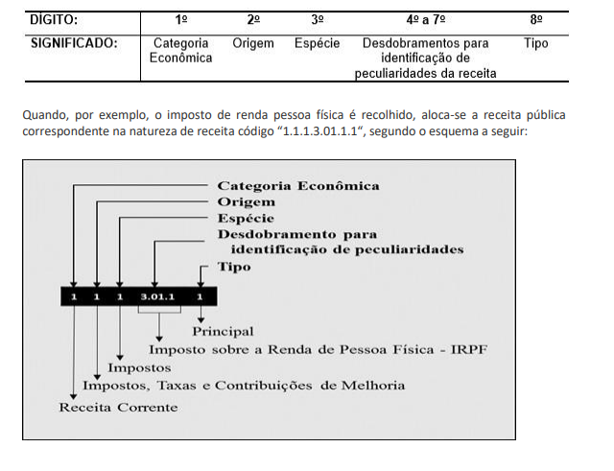
Id de Uso | Anexo_12
Id de Uso | Anexo_12
IDUSO | Anexo_08
ISF Lançamento | Tabela_04
ISF Lançamento | Anexo_06
Lei Calmon | Anexo_08
Modalidade da Aplicação | anexo_01 | Natureza da despesa detalhada
Modalidade da Aplicação | Anexo_03 | Natureza da despesa detalhada
Modalidade da Aplicação | Anexo_04 | Natureza da despesa detalhada
Modalidade da Aplicação | Anexo_12 | Natureza da despesa detalhada
Modalidade de aplicação | Anexo_07 | Natureza da despesa detalhada
Natureza da Receita | Anexo_03 | Natureza da receita detalhada
Natureza da Receita | Anexo_04 | Natureza da receita detalhada
Natureza da Receita | Anexo_11 | Natureza da receita detalhada
Natureza de Despesa Detalhada | Anexo_06 | Natureza da despesa detalhada
Natureza de Receita | anexo_01 | Natureza da receita detalhada
Natureza Receita | Tabela_01 | Natureza da receita detalhada
Natureza Receita | Tabela_01_A | Natureza da receita detalhada
NRE1 - Categoria da Receita | anexo_01 | Natureza da receita detalhada
NRE1 - Categoria da Receita | Anexo_04 | Natureza da receita detalhada
NRE1 - Categoria da Receita | Tabela_01 | Natureza da receita detalhada
NRE1 - Categoria Econômica | Anexo_03 | Natureza da receita detalhada
NRE2 - Origem | Anexo_09 | Natureza da receita detalhada
NRE2 - Origem da Receita | anexo_01 | Natureza da receita detalhada
NRE2 - Origem da Receita | Anexo_03 | Natureza da receita detalhada
NRE2 - Origem da Receita | Tabela_01 | Natureza da receita detalhada
NRE2 Origem Receita | Anexo_04 | Natureza da receita detalhada
NRE3 - Espécie da Receita | anexo_01 | Natureza da receita detalhada
Órgão UGE - Orçam. Fiscal S/N | Tabela_06 |  |  | esfera_codigo | 2
Órgão UGE - Orçam. Fiscal S/N (OFSS) | Anexo_11 |  |  | orgao_codigo | 2
Órgão UGE - Orçam. Fiscal S/N (OFSS) | Anexo_12 |  |  | uo_codigo | 3
Órgão UGE - Orçam. Fiscal S/N (OFSS) | Tabela_01 |  |  | funcao_codigo | 2
Órgão UGE - Orçam. Fiscal S/N (OFSS) | Tabela_01_A |  |  | subfuncao_codigo | 3
Órgão UGE - Orçam. Fiscal S/N (OFSS) | Tabela_02 |  |  | programa_codigo | 4
Órgão UGE - Orçam. Fiscal S/N (OFSS) | Tabela_03 |  |  | acao_codigo | 4
Órgão UGE - Órgão Máximo | Tabela_02 |  |  | subtitulo_codigo | 4
Órgão UGE - Órgão Máximo Época | Anexo_07 |  |  | idoc_codigo | 4
Plano Orçamentário | Anexo_08 |  |  | iduso_codigo | 1
Plano Orçamentário | Anexo_08 |  |  | grupo_fonte | 1
Programa de Governo | Anexo_03 |  |  | fonte_codigo | 2
Programa de Governo | Anexo_12 |  |  | fonte_detalhe_codigo | 6
Resultado EOF | Tabela_03 |  |  | categoria_despesa_codigo | 1
Subfunção de Governo | anexo_01 |  |  | grupo_despesa_codigo | 1
Subfunção de Governo | anexo_01 |  |  | modalidade_aplicacao_codigo | 2
Subfunção de Governo | anexo_02 |  |  | ind_rp_codigo | 1
Subfunção de Governo | Anexo_08
Subfunção de Governo | Anexo_09
Subfunção Governo | Anexo_12
Tipo de Administração | Anexo_06
UGE - Órgão Máximo Época | Tabela_03
Unidade Gestora | Anexo_06
Unidade Orçamentária | anexo_01
Unidade Orçamentária | Anexo_04
Unidade Orçamentária | Anexo_12
UO - Órgão Superior | Anexo_12
UO fonte | Tabela_06

PREVISAO INICIAL DA RECEITA
PREVISAO ATUALIZADA DA RECEITA
RECEITA ORCAMENTARIA (LIQUIDA)
DOTAÇÃO INICIAL
DOTAÇÃO ATUALIZADA
DESPESAS EMPENHADAS
DESPESAS LIQUIDADAS
DESPESAS INSCRITAS EM RP NAO PROCESSADOS
DESPESAS PAGAS
RESTOS A PAGAR PROCESSADOS INSCRITOS
RESTOS A PAGAR PROCESSADOS REINSCRITOS
RESTOS A PAGAR PROCESSADOS CANCELADOS
RESTOS A PAGAR PROCESSADOS PAGOS
RESTOS A PAGAR PROCESSADOS A PAGAR
RESTOS A PAGAR NAO PROCESSADOS INSCRITOS

RESTOS A PAGAR NAO PROCESSADOS REINSCRITOS

RESTOS A PAGAR NAO PROCESSADOS CANCELADOS

RESTOS A PAGAR NAO PROCESSADOS LIQUIDADOS

RESTOS A PAGAR NAO PROCESSADOS PAGOS
RESTOS A PAGAR NAO PROCESSADOS A PAGAR

Item de Informação (8)
RECEITA ORCAMENTARIA (BRUTA)

DEDUCOES DA RECEITA

DESPESA ORCAMENTARIA DO EXERCICIO

PAGAMENTOS TOTAIS (EXERCICIO E RAP)

Item de Informação (Controle do RPNP do Anexo 12)
RESTOS A PAGAR NAO PROCESSADOS INSCRITOS

RESTOS A PAGAR NAO PROCESSADOS REINSCRITOS

RESTOS A PAGAR NAO PROCESSADOS CANCELADOS

RESTOS A PAGAR NAO PROCESSADOS LIQUIDADOS

RESTOS A PAGAR NAO PROCESSADOS PAGOS
RESTOS A PAGAR NAO PROCESSADOS A PAGAR

DESPESAS EMPENHADAS (COM COMPENSAÇÕES DE ASPS)

522130100
522130200
522130300
522190201
522190209
111110401

Anexo 3 - Estrutura
Voltar ao Início
Ir para Metodologia do Demonstrativo
GOVERNO FEDERAL
RELATÓRIO RESUMIDO DA EXECUÇÃO ORÇAMENTÁRIA
DEMONSTRATIVO DA RECEITA CORRENTE LÍQUIDA
ORÇAMENTOS FISCAL E DA SEGURIDADE SOCIAL
<MÊS> E <ANO> DE REFERÊNCIA

RREO - Anexo 3 (LRF, art. 53, inciso I) |  |  |  |  |  |  |  |  |  |  |  |  |  | R$ milhares
 | EVOLUÇÃO DA RECEITA REALIZADA NOS ÚLTIMOS 12 MESES |  |  |  |  |  |  |  |  |  |  |  | TOTAL | PREVISÃO
ESPECIFICAÇÃO |  |  |  |  |  |  |  |  |  |  |  |  | ÚLTIMOS | ATUALIZADA
 | MÊS REF-11 | MÊS REF -10 | MÊS REF -9 | MÊS REF -8 | MÊS REF -7 | MÊS REF-6 | MÊS REF-5 | MÊS REF-4 | MÊS REF-3 | MÊS REF -2 | MÊS REF -1 | MÊS REF | 12 MESES | EXERCÍCIO5
RECEITA CORRENTE (I)
Impostos, Taxas e Contribuições de Melhoria
Receita de Contribuições
Receita Patrimonial
Receita Agropecuária
Receita Industrial
Receita de Serviços
Transferências Correntes
Receitas Correntes a Classificar¹
Outras Receitas Correntes
DEDUÇÕES (II)
Transf. Constitucionais e Legais
Contrib. Emp. e Trab. p/ Seg. Social
Contrib. Plano Seg. Social do Servidor
Compensação Financeira RGPS/RPPS
Contr. p/ Custeio Pensões Militares
Contribuição p/ PIS/PASEP
RECEITA CORRENTE LÍQUIDA (III) = (I - II)

OPÇÕES DE CONSULTA

Portaria
Metodologia

Memória de Cálculo

